关系图
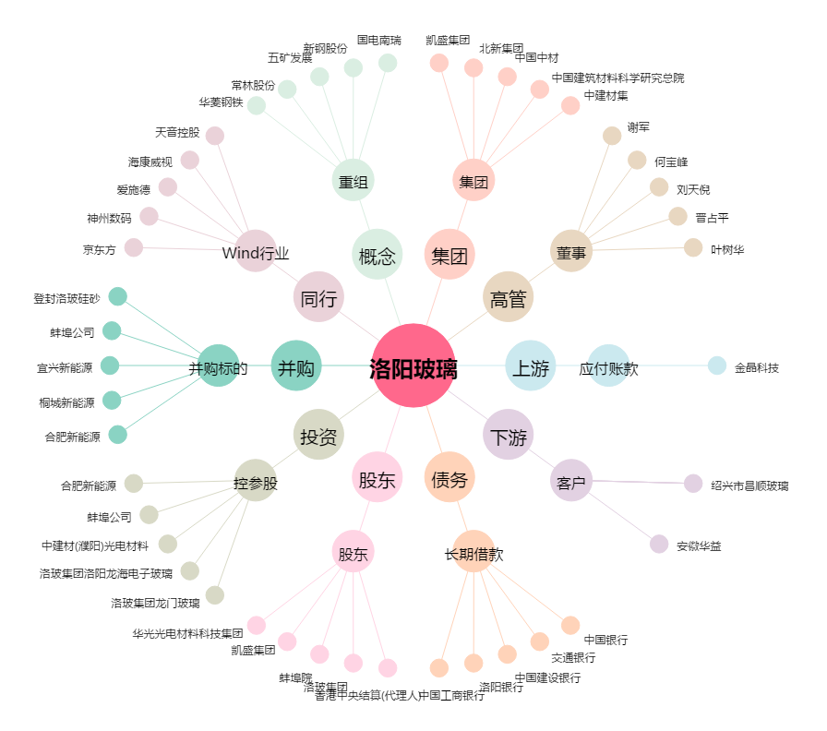
洛阳玻璃[600876.SH] - 关系概览图

